Hoja 1
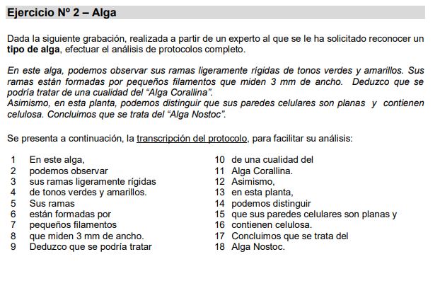
Concepto | Caracteristicas | Valores

